検討要素整理
・セッション管理はどうする？
→ブラウザのみ（サーバサイドが無いケースが実態ほぼ無い。Session/Cookie。）
→スマホネイティブアプリのみ（サーバサイドが無いケースはほぼ無いか？jwt）
→併用（ブラウザにあわせてSession/Cookie）

・MSA間の認証（クライアント）と認可はどうする？
・mTLS
・JWT（jwtだけだとクライアント認証できない？）
・両方
3rd Partyの認証認可どうする？
・FAPI1.0Adv

エンドユーザー端末
自社サーバサイド(1st party)
他社サーバサイド(3rd party)

ブラウザ
サービスA
サービスZ
サービスAアプリ
MS
MS

・1stパーティーアプリの場合にもOAuth/OIDCを使うべき？
・1stパーティーアプリの場合にもOAuth/OIDCを使うべき？

・Token Excangeはどういうときにする？
ネイティブ
サービスBアプリ
サービスB

エンドポイントリクエストレスポンス
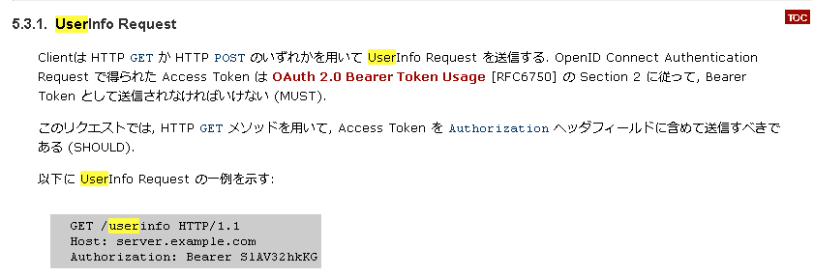
 | 認可コードフローの場合

UA
クライアント
(confidencial client)
認可サーバ
凡例

ディスカバリーエンドポイント
使用必須
メタデータ取得
oauth2.0 RFC6479

PKCE RFC 7636
https://qiita.com/TakahikoKawasaki/items/200951e5b5929f840a1f
Pushed Authorization Requestエンドポイント
JSON Web Token (JWT) Profile for OAuth 2.0 Client Authentication and Authorization Grants RFC 7523
認可リクエスト事前送付
option
Oauth2.0認可コードグラント + PKCE

OAuth 2.0 Mutual-TLS Client Authentication and Certificate-Bound Access Tokens RFC 8705

０．認可開始
認可開始画面
認可開始API
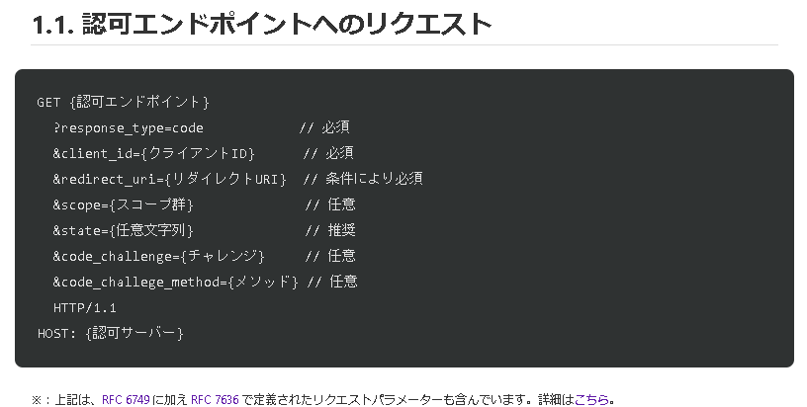
OAuth 2.0 Pushed Authorization Requests RFC9126

1-1認可リクエスト
RequestObject（ｊｗｔ形式）

OIDC core1.0
response_type
条必（no JARM）
code_challenge,m ethod
OpenID Connect Discovery 1.0

code
id_token
PARの場合必須
FAPI 1.0 baseline
限定（s256）

redirect_uri
nonce
必須化、限定
条必（scope openid有）
FAPI 1.0 Advanced
必須化

state
条必（scope openid無）
request or
request_uri
必須

認可エンドポイント
response_mode
aud
openid必須
nbf
scope
認証画面
適切なLOA（２）
適切なLOA（３）

認可画面
具体説明要

1-3．トークンリクエスト

1-2認可レスポンス
クライアント認証

id/secret
*_jwt
tls_client_auth
限定
jwt,mtls
限定
mtls

code
id_token

state
code
code_verifier
client_assertion

リダイレクションエンドポイント
トークンエンドポイント

1-4．トークンレスポンス

https://qiita.com/TakahikoKawasaki/items/83c47c9830097dba2744#%E3%82%AF%E3%83%A9%E3%82%A4%E3%82%A2%E3%83%B3%E3%83%88%E8%A8%BC%E6%98%8E%E6%9B%B8%E3%81%AB%E3%82%88%E3%82%8B-oauth-%E3%82%AF%E3%83%A9%E3%82%A4%E3%82%A2%E3%83%B3%E3%83%88%E8%AA%8D%E8%A8%BC
accessToken
制限
id_token
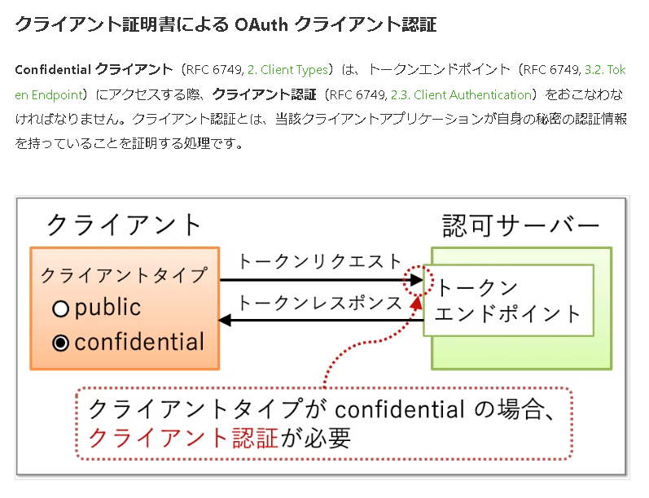

scope
条必

ユーザー情報リクエスト
accessToken

ユーザー情報エンドポイント

APIリクエスト
リソースサーバ

何かの画面
API
accessToken

API
必 post

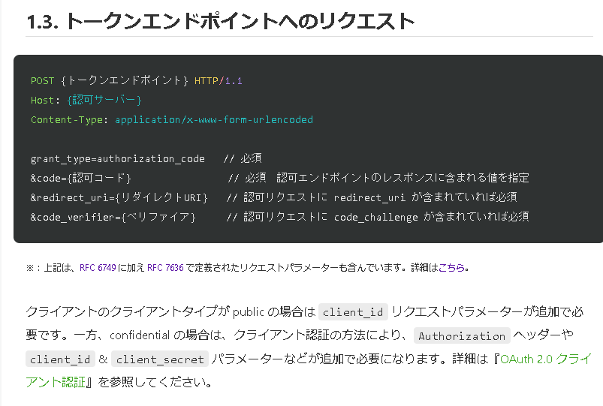

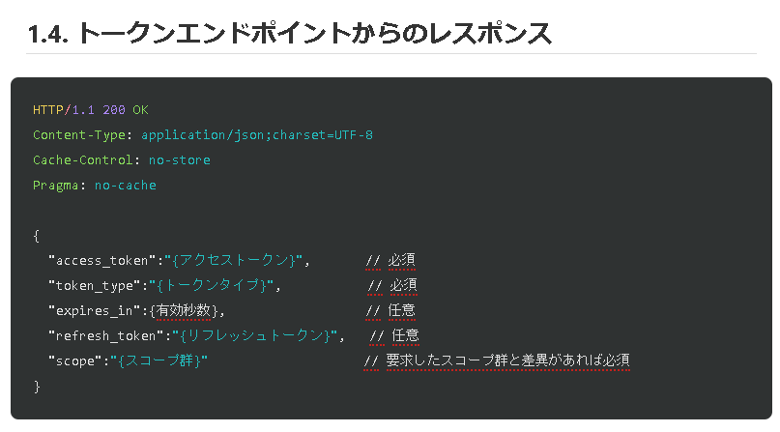

http://openid-foundation-japan.github.io/openid-connect-core-1_0.ja.html#UserInfoRequest

FAPI要求事項
https://qiita.com/TakahikoKawasaki/items/83c47c9830097dba2744

■FAPI Baseline

 | 章 | 原文 | 和訳 | 補足 | 絵にとりこみ
 | Part 1: 5.2.2. Authorization server, 1. | shall support confidential clients; | Confidential クライアントをサポートしなければならない。
 | Part 1: 5.2.2. Authorization server, 2. | should support public clients; | Public クライアントをサポートすべきである。
 | Part 1: 5.2.2. Authorization server, 3. | shall provide a client secret that adheres to the requirements in section 16.19 of OIDC if a symmetric key is used; | 共有鍵を用いる場合、OIDC Core 16.19 の要求事項を満たすクライアントシークレットを提供しなければならない。 | 署名処理や暗号化で対称鍵系アルゴリズムを用いる場合、OIDC Core では、クライアントシークレットを元に算出した値を共有鍵として用いることになっています。元となるクライアントシークレットのエントロピーが、アルゴリズムが要求するエントロピーよりも低いと、アルゴリズムの強度が損なわれてしまいます。そこで、OIDC Core の『16.19 Symmetric Key Entropy』は、利用するアルゴリズムに対してクライアントシークレットが十分なエントロピーを持つことを要求しています。例えば、ID トークンの署名アルゴリズムとして HS256（HMAC using SHA-256）を使用する場合、クライアントシークレットには最低限 256 ビットのエントロピーが求められます。関連する議論として『OAuth 2.0 + OpenID Connect のフルスクラッチ実装者が知見を語る』の『クライアントシークレット』もご参照ください。
 | Part 1: 5.2.2. Authorization server, 4. | shall authenticate the confidential client using one of the following methods: 1. Mutual TLS for OAuth Client Authentication as specified in section 2 of MTLS; 2. client_secret_jwt or private_key_jwt as specified in section 9 of OIDC; | Confidential クライアントを次のいずれかの方式で認証しなければならない。 1. MTLS の『2. Mutual TLS for OAuth Client Authentication』 2. OIDC Core の『9. Client Authentication』に挙げられている client_secret_jwt もしくは private_key_jwt | クライアント認証方式として、RFC 6749 で定義されている client_secret_basic や client_secret_post は利用できないので注意してください。 | 済
 | Part 1: 5.2.2. Authorization server, 5. | shall require and use a key of size 2048 bits or larger if RSA algorithms; | RSA アルゴリズムを用いる場合、キーサイズは 2048 ビット以上 | 例えば、クライアント認証で private_key_jwt を用い、JWT の署名に RSA アルゴリズムを用いる場合、キーサイズが 2048 ビット以上でなければなりません。同様に、楕円曲線アルゴリズムであれば 160 ビット以上のキーサイズが求められます。
 | Part 1: 5.2.2. Authorization server, 6. | shall require and use a key of size 160 bits or larger if elliptic curve algorithms are used; | 楕円曲線アルゴリズムを用いる場合、キーサイズは 160 ビット以上
 | Part 1: 5.2.2. Authorization server, 7. | shall require RFC7636 with S256 as the code challenge method; | RFC 7636 て定義されるリクエストパラメーター群が必要。コードチャレンジメソッドは S256 | RFC 7636 により、認可リクエストに code_challenge と code_challenge_method というリクエストパラメーター群、トークンリクエストに code_verifier というリクエストパラメーターが追加されました。code_challenge_method リクエストパラメーターが省略されたときのデフォルト値は plain なので、S256 が要求されているということは、認可リクエストは明示的に code_challenge_method=S256 というリクエストパラメーターを含まなければならないということになります。 | 済
 | Part 1: 5.2.2. Authorization server, 8. | shall require redirect URIs to be pre-registered; | リダイレクト URI は事前登録が必要 | RFC 6749 では、ある条件下ではリダイレクト URI の登録を省略できます。しかし、FAPI ではリダイレクト URI は必ず事前登録しておかなければなりません。
 | Part 1: 5.2.2. Authorization server, 9. | shall require the redirect_uri parameter in the authorization request; | 認可リクエストには redirect_uri パラメーターが必要 | RFC 6749 では、ある条件下では認可リクエストの redirect_uri パラメーターを省略することができます。しかし、FAPI では redirect_uri パラメーターは常に必要です。なお、OIDC Core でも redirect_uri パラメーターは常に必要です。 | 済
 | Part 1: 5.2.2. Authorization server, 10. | shall require the value of redirect_uri to exactly match one of the pre-registered redirect URIs; | redirect_uri の値は事前登録されたものと完全一致しなければならない。 | RFC 6749 では、redirect_uri パラメーターで指定されたリダイレクト URI が登録されているリダイレクト URI と合致するかの判定方法は、（登録されているリダイレクト URI が完全 URI でない限り）RFC 3986（Uniform Resource Identifier (URI): Generic Syntax）の『6. Normalization and Comparison』に記載されている方法を用いることになっています。一方、FAPI では、単純文字列比較による完全一致が求められます。なお、OIDC Core も完全一致を要求します。
 | Part 1: 5.2.2. Authorization server, 11. | shall require user authentication to an appropriate Level of Assurance for the operations the client will be authorized to perform on behalf of the user; | 適切な LoA のユーザー認証をしなければならない。 | 認可処理時に実行されるユーザー認証処理が適切な LoA（Level of Assurance）を満たすことが要求されます。ID1 と ID2 では、X.1254（Entity authentication assurance framework）で定義されている LoA（Level of assurance）の 2 以上を満たすことが求められていました。しかし、最終版では要求内容はより抽象的になりました（「LoA2」から「適切な LoA」へと変更されました）。
 | Part 1: 5.2.2. Authorization server, 12. | shall require explicit approval by the user to authorize the requested scope if it has not been previously authorized; | 過去に認可を得ていないスコープについては、ユーザーの承認を明示的に得なければならない。
 | Part 1: 5.2.2. Authorization server, 13. | shall reject an authorization code (Section 1.3.1 of RFC6749) if it has been previously used; | 以前使用されたことのある認可コードは拒絶しなければならない。 | 認可コードの再利用を不可とすることと、過去に利用されたかどうかを検証することは、同一ではありません。もしも現在の認可サーバーの実装が「認可コードを十分にランダムに生成し、それが利用されたタイミングでデータベースから削除する」となっている場合、過去に利用されたかどうかを検証するためには、使用後も削除せずに検証のためだけに永遠に覚えておかなければなりません。認可コードが十分にランダムに生成できているのであれば、これは無駄です。世界的に有名なソフトウェアエンジニアによれば、「世の中のほとんどの実装は、認可コード使用後、データベースから当該認可コードを削除することにより再利用を防いでいるから、認可コードが過去に使われたかどうかの検証などしていないし、それでかまわない」そうです。
 | Part 1: 5.2.2. Authorization server, 14. | shall return token responses that conform to Section 4.1.4 of RFC6749; | RFC 6749 の 4.1.4 に準拠するトークンレスポンスを返さなければならない。 | これは FAPI 固有の要求事項ではありません。OAuth 2.0 サポートを謳う全ての認可サーバーの実装は RFC 6749 の Section 4.1.4 に従っていなければなりません。 | 済
 | Part 1: 5.2.2. Authorization server, 15. | shall return the list of granted scopes with the issued access token if the request was passed in the front channel and was not integrity protected; | リクエストがフロントチャネルを経由し、完全性が保護されていない場合、付与されたスコープのリストを発行されたアクセストークンと共に返さなければならない。 | RFC 6749 では、認可サーバーがクライアントアプリケーションにアクセストークンを発行する際、そのアクセストークンに紐付けられたスコープ群のリストをアクセストークンと共にクライアントに返すかどうかは、クライアントが元々要求したスコープ群と結果として付与されたスコープ群が異なる場合を除き、任意です（RFC 6749, 5.1. Successful Response）。しかし、FAPI では、リクエストがフロントチャネルを経由し、完全性が保護されていない場合、（要求したスコープと付与されたスコープが同一だとしても）付与されたスコープ群のリストは常に応答に含まれます。 ここでの「完全性の保護」とは、リクエストオブジェクト（OIDC Core Section 6 または JAR）の使用を意味しています。 | 済
 | Part 1: 5.2.2. Authorization server, 16. | shall provide non-guessable access tokens, authorization codes, and refresh token (where applicable), with sufficient entropy such that the probability of an attacker guessing the generated token is computationally infeasible as per RFC 6749 Section 10.10; | アクセストークン、認可コード、リフレッシュトークンは、十分なエントロピーを持ち、推測不能なものであること。 | ID2 ではアクセストークンは最低 128 ビットのエントロピーを持っていなければならないとされていましたが、最終版ではエントロピーの最小値について具体的な値に言及することは避け、単に「十分なエントロピー」という表現になっています。
 | Part 1: 5.2.2. Authorization server, 17. | should clearly identify the details of the grant to the user during authorization as in 16.18 of OIDC; | 認可処理中に、付与する権限の詳細をユーザーに明示すべきである。 | 例えばクライアントが payment スコープを要求したとします。典型的な認可ページでは、クライアントアプリケーションが payment スコープを要求したことを伝えるのみでしょう。しかし、海外の金融業界の最近の規制では、詳細をユーザーに説明することが求められます。例えば、payment スコープの目的に関する情報、送金額、などです。一般的に、規制は認可内容が個別具体的であることを求めます。 この目的のため、英国オープンバンキングは『Lodging Intent』を開発しました。この仕組みでは、（a）クライアントアプリケーションが認可の詳細をあらかじめ認可サーバーに登録し、（b）認可サーバーは登録された詳細を表すインテント ID を発行し、（c）クライアントアプリケーションはそのインテント ID を用いて認可リクエストをおこないます。結果として、認可サーバーは認可リクエストの詳細情報を含む認可ページを生成することができます。 この Lodging Intent パターンを標準仕様として利用できるようにするため、OpenID Foundation は二つの仕様、OAuth 2.0 Pushed Authorization Requests (PAR) と OAuth 2.0 Rich Authorization Requests (RAR) を策定しました。これらの仕様については後ほど再度言及します。 | 済
 | Part 1: 5.2.2. Authorization server, 18. | should provide a mechanism for the end-user to revoke access tokens and refresh tokens granted to a client as in 16.18 of OIDC; | クライアントに与えたアクセストークンとリフレッシュトークンをユーザーが取り消しできる仕組みを提供すべきである。 | PKI（Public Key Infrastructure）で言うところの CRL（Certificate Revocation List）や OCSP（Online Certificate Status Protocol）に相当する仕組みを実装・運用しない限り、内包型のアクセストークン（典型的には JWT 型のアクセストークン）を取り消すことはできないので、注意が必要です。CRL/OCSP 相当の仕組みを提供しないシステムは、アクセストークンの取り消しを諦めるという決定をしたと言えます。この場合、アクセストークン漏洩の被害を和らげるために、アクセストークンの有効期限を十分に短くしなければなりません。詳細については『OAuth アクセストークンの実装に関する考察』を参照してください。 | ？これって、Revocation endpointをリソースオーナーに公開しろということ？
 | Part 1: 5.2.2. Authorization server, 19. | shall return an invalid_client error as defined in 5.2 of RFC6749 when mis-matched client identifiers were provided through the client authentication methods that permits sending the client identifier in more than one way; | クライアント識別子の指定方法を複数持つクライアント認証方式において、クライアント識別子が複数含まれ、それらが一致しない場合、invalid_client エラーを返さなければならない。 | FAPI Part 1 では、クライアント認証は MTLS もしくは JWT 系（client_secret_jwt、private_key_jwt）とされています。 | 済
 | Part 1: 5.2.2. Authorization server, 20. | shall require redirect URIs to use the https scheme; | リダイレクト URI のスキームは https でなければならない。 | ID2 で追加されたこの規定は短いですが、大きな影響があります。この規定により、FAPI ではリダイレクト URI にカスタムスキームを使えないこととなりました。そのため、外部 Web サーバーを立てずにクライアント側だけでリダイレクト処理を完結させたい場合、BCP 212（OAuth 2.0 for Native Apps）の『7.2. Claimed "https" Scheme URI Redirection』で言及されている手法を使う必要があります。 | 済
 | Part 1: 5.2.2. Authorization server, 21. | should issue access tokens with a lifetime of under 10 minutes unless the tokens are sender-constrained; and | アクセストークンが送信者限定でない限り、その有効期間は 10 分以内でなければなりません。 | この要求事項は最終版で追加されました。ここで「送信者限定（sender-constrained）」とは、アクセストークンがクライアント証明書に紐付いている（MTLS）こと意味します。 | 済
 | Part 1: 5.2.2. Authorization server, 22. | shall support OIDD, may support RFC8414 and shall not distribute discovery metadata (such as the authorization endpoint) by any other means. | OIDD をサポートしなければなず、RFC 8414 のサポートは任意であり、他の方法で（認可エンドポイントなどの）ディスカバリーメタデータを配布してはならない。 | この要求事項は最終版で追加されました。ここで OIDD は OpenID Connect Discovery 1.0 をさします。そのため、FAPI 用の認可サーバーでは OIDD の Section 4 で定義されている『ディスカバリーエンドポイント』を実装する必要があります。 | 済

 | Part 1: 5.2.2.1. Returning authenticated user's identifier | Further, if it is desired to provide the authenticated user's identifier to the client in the token response, the authorization server: | さらに、認証されたユーザーの識別子をトークンリクエストに含めてクライアントに返すことが求められている場合、認可サーバーは: | Section 5.2.2.1 には、ユーザーの一意識別子が要求されている場合に認可サーバーが従わなければならない要求事項が列挙されています。"if it is desired to provide the authenticated user's identifier" という条件は、直訳すると「認証されたユーザーの識別子の提供を求められている場合」となりますが、それが技術的に意味するところは「ID トークンの発行を要求されている場合」ということです。
 | Part 1: 5.2.2.1. Returning authenticated user's identifier, 1. | shall support the authentication request as in Section 3.1.2.1 of OIDC; | OIDC Core の 3.1.2.1 の認証リクエストをサポートしなければならない。 | OIDC Core の『3.1.2.1. Authentication Request』は、OpenID Connect における認可エンドポイントへのリクエストの定義です。RFC 6749 では認可エンドポイントへのリクエストを『認可リクエスト』と呼び、OIDC Core では『認証リクエスト』と呼びますが、呼称はさておき、認可エンドポイントの動作仕様定義が OIDC Core の中心であることを考えると、この規定は、ほぼ「OIDC Core をサポートすること」と言っているに等しくなります。
 | Part 1: 5.2.2.1. Returning authenticated user's identifier, 2. | shall perform the authentication request verification as in Section 3.1.2.2 of OIDC; | OIDC Core の 3.1.2.2 に従って認証リクエストを検証しなければならない。 | 上記の要求事項群をまとめて要約すると「OIDC Core の仕様に従ってください」ということになります。FAPI 固有の要求事項はありません。
 | Part 1: 5.2.2.1. Returning authenticated user's identifier, 3. | shall authenticate the user as in Section 3.1.2.2 and 3.1.2.3 of OIDC; | OIDC Core の 3.1.2.2 と 3.1.2.3 に従ってユーザーを認証しなければならない。
 | Part 1: 5.2.2.1. Returning authenticated user's identifier, 4. | shall provide the authentication response as in Section 3.1.2.4 and 3.1.2.5 of OIDC depending on the outcome of the authentication; | 認証処理による生成物に応じて、OIDC Core の 3.1.2.4 と 3.1.2.5 に従って認証レスポンスを提供しなければならない。
 | Part 1: 5.2.2.1. Returning authenticated user's identifier, 5. | shall perform the token request verification as in Section 3.1.3.2 of OIDC; and | OIDC Core の 3.1.3.2 に従ってトークンリクエストの検証をおこなわなければならない。
 | Part 1: 5.2.2.1. Returning authenticated user's identifier, 6. | shall issue an ID Token in the token response when openid was included in the requested scope as in Section 3.1.3.3 of OIDC with its sub value corresponding to the authenticated user and optional acr value in ID Token. | 要求された scope に openid が含まれていた場合、認証されたユーザーを示す sub クレームと、オプショナルで acr クレームを含む ID トークン発行し、トークンレスポンスに含めなければならない。
 | Part 1: 5.2.3. Public client, 1. | shall support RFC7636; | RFC 7636 をサポートしなければならない。 | RFC 7636 は PKCE のことです。 | 済
 | Part 1: 5.2.3. Public client, 2. | shall use S256 as the code challenge method for the RFC7636; | コードチャレンジメソッドに S256 を用いなければならない。 | 認可リクエストに code_challenge_method=S256 を含めなければなりません。 | 済
 | Part 1: 5.2.3. Public client, 3. | shall use separate and distinct redirect URI for each authorization server that it talks to; | 認可サーバー毎に別々のリダイレクト URI を用いなければならない。
 | Part 1: 5.2.3. Public client, 4. | shall store the redirect URI value in the resource owner's user-agents (such as browser) session and compare it with the redirect URI that the authorization response was received at, where, if the URIs do not match, the client shall terminate the process with error; | リダイレクト URI の値をセッションに保存しておき、認可レスポンスを受信したリダイレクト URI と比較すること。URI が一致しない場合、クライアントは処理をエラーとして終了しなければならない。
 | Part 1: 5.2.3. Public client, 5. | (withdrawn); and | (撤回) | "(withdrawn)" は、以前の FAPI バージョンに存在した要求事項が撤回されたことを意味します。この後にも "(withdrawn)" が何度か登場します。
 | Part 1: 5.2.3. Public client, 6. | shall implement an effective CSRF protection. | CSRF 対策を実装すること。 | 通常、CSRF 対策はサーバー側で実装するものですが、Public クライアントの要求事項としての CSRF 対策とは何をさすのでしょうか？ これは、リダイレクト URI のための CSRF 対策のことです。下記は、RFC 6749 の『10.12. Cross-Site Request Forgery』からの抜粋です。 | 済
 | ここまでの 1. 〜 6. に加え、" if it is desired to obtain a persistent identifier of the authenticated user" であれば（認証されたユーザーの永続識別子が要求されていれば）、つまりは ID トークンが要求されていれば：
 | Part 1: 5.2.3. Public client, 7. | shall include openid in the scope value; and | scope に openid を含まなければならない。 |  | 済
 | Part 1: 5.2.3. Public client, 8. | shall include nonce parameter defined in Section 3.1.2.1 of OIDC in the authentication request. | nonce パラメーターを含まなければならない。 |  | 済
 | 一方で、"If openid is not in the scope value" であれば（scope に openid を含めないケースでは）：
 | Part 1: 5.2.3. Public client, 9. | shall include the state parameter defined in section 4.1.1 of RFC6749; | state パラメーターを含まなければならない。 |  | 済
 | Part 1: 5.2.3. Public client, 10. | shall verify that the scope received in the token response is either an exact match, or contains a subset of the scope sent in the authorization request; and | トークンレスポンス内の scope が認可リクエストの scope と正確に一致すること、もしくは、サブセットになっていることを検証しなければならない。
 | Part 1: 5.2.3. Public client, 11. | shall only use Authorization Server metadata obtained from the metadata document published by the Authorization Server at its well known endpoint as defined in OIDD or RFC 8414. | サーバーメタデータについては、ディスカバリーエンドポイントから取得したもののみを使用すること。 |  | 済
 | Part 1: 5.2.4. Confidential client, 1. | shall support the following methods to authenticate against the token endpoint: 1. Mutual TLS for OAuth Client Authentication as specified in Section 2 of MTLS, and 2. client_secret_jwt or private_key_jwt as specified in Section 9 of OIDC; | トークンエンドポイントにおけるクライアント認証方式として次のものをサポートしなければならない。 MTLS の『2. Mutual TLS for OAuth Client Authentication』 OIDC Core の『9. Client Authentication』に挙げられている client_secret_jwt もしくは private_key_jwt | RFC 6749 で定義されているクライアント認証方式（client_secret_basic と client_secret_post）は使えないので注意してください。 | 済
 | Part 1: 5.2.4. Confidential client, 2. | shall use RSA keys with a minimum 2048 bits if using RSA cryptography; | RSA 暗号を用いる場合は 2048 ビット以上の鍵を使わなければならない。 | これらは、暗号化された JWT を扱う場合に関係してきます。
 | Part 1: 5.2.4. Confidential client, 3. | shall use elliptic curve keys with a minimum of 160 bits if using Elliptic Curve cryptography; and | 楕円曲線暗号を用いる場合は 160 ビット以上の鍵を使わなければならない。
 | Part 1: 5.2.4. Confidential client, 4. | shall verify that its client secret has a minimum of 128 bits if using symmetric key cryptography. | 対称鍵系暗号を用いる場合はクライアントシークレットが 128 ビット以上であることを検証しなければならない。
 | Part 1: 6.2.1. Protected resources provisions, 1. | shall support the use of the HTTP GET method as in Section 4.3.1 of RFC7231; | HTTP GET メソッドをサポートしなければならない。
 | Part 1: 6.2.1. Protected resources provisions, 2. | shall accept access tokens in the HTTP header as in Section 2.1 of OAuth 2.0 Bearer Token Usage RFC6750; | RFC 6750 の 2.1 で定義されている方法でアクセストークンを受け取れなければならない。 | つまり、Authorization: Bearer アクセストークン という形式の Authorization HTTP ヘッダーによりアクセストークンを受け取れなければなりません。
 | Part 1: 6.2.1. Protected resources provisions, 3. | shall not accept access tokens in the query parameters stated in Section 2.3 of OAuth 2.0 Bearer Token Usage RFC6750; | RFC 6750 の 2.3. で定義されている方法でアクセストークンを受け取ってはならない。 | つまり、access_token=アクセストークン という形式のクエリーパラメーターでアクセストークンを受け取ってはなりません。
 | Part 1: 6.2.1. Protected resources provisions, 4. | shall verify that the access token is neither expired nor revoked; | アクセストークンが有効期限切れでないこと、取り消しされていないことを検証しなければならない。 | RFC 6750 の『3.1. Error Codes』には invalid_request、invalid_token、insufficient_scope の三つのエラーコードが定義されています。ただし、エラーコードを埋め込む場所はレスポンスボディーではなく WWW-Authenticate HTTP ヘッダーであることに注意してください。 HTTP/1.1 400 Bad Request WWW-Authenticate: Bearer error="エラーコード", error_description="エラーの説明", error_uri="エラーの詳細説明が書かれたページのURI", scope="保護リソースのアクセスに必要なスコープ群" Cache-Control: no-store Pragma: no-cache
 | Part 1: 6.2.1. Protected resources provisions, 5. | shall verify that the scope associated with the access token authorizes access to the resource it is representing; | アクセストークンに紐づくスコープが当該リソースへのアクセスを許可していることを検証しなければならない。
 | Part 1: 6.2.1. Protected resources provisions, 6. | shall identify the associated entity to the access token; | アクセストークンに紐づくエンティティーを特定しなければならない。
 | Part 1: 6.2.1. Protected resources provisions, 7. | shall only return the resource identified by the combination of the entity implicit in the access and the granted scope and otherwise return errors as in Section 3.1 of RFC6750; | アクセストークンに紐づくエンティティーと付与されたスコープの組により特定されるリソースのみを返さなければならない。できなければ RFC 6750 の 3.1 内のエラーを返さなければならない。
 | Part 1: 6.2.1. Protected resources provisions, 8. | shall encode the response in UTF-8 if applicable; | 可能であればレスポンスは UTF-8 でエンコードする。 | FAPI の保護リソースエンドポイントからのレスポンスのフォーマットは、基本的には JSON であることが期待されています。
 | Part 1: 6.2.1. Protected resources provisions, 9. | shall send the Content-type HTTP header Content-Type: application/json; if applicable; | 適当であれば、Content-Type: application/json HTTP ヘッダーを含める。
 | Part 1: 6.2.1. Protected resources provisions, 10. | shall send the server date in HTTP Date header as in Section 7.1.1.2 of RFC7231; | サーバー時刻を示す Date HTTP ヘッダーを含める。 | Date ヘッダーのフォーマットは RFC 7231 の 7.1.1.1. Date/Time Formats で定義されています。例を挙げます。 Date: Sun, 06 Nov 1994 08:49:37 GMT
 | Part 1: 6.2.1. Protected resources provisions, 11. | shall set the response header x-fapi-interaction-id to the value received from the corresponding FAPI client request header or to a RFC4122 UUID value if the request header was not provided to track the interaction, e.g., x-fapi-interaction-id: c770aef3-6784-41f7-8e0e-ff5f97bddb3a; | x-fapi-interaction-id HTTP ヘッダーを応答に含める。その値は、リクエストに x-fapi-interaction-id が含まれていればそれと同じ値を、含まれていなければ UUID を生成してセットする。 | これは FAPI 特有の要求事項です。FAPI に対応する保護リソースエンドポイントは、x-fapi-interaction-id HTTP ヘッダーをレスポンスに含めなければなりません。 リクエストに x-fapi-interaction-id が含まれていれば、それと同じ値をレスポンスに含めなければなりません。そうでなければ、保護リソースエンドポイントは、x-fapi-interaction-id の新しい値を生成しなければなりません。
 | Part 1: 6.2.1. Protected resources provisions, 12. | shall log the value of x-fapi-interaction-id in the log entry. | x-fapi-interaction-id の値をログに残さなければならない | これも FAPI 特有の要求事項です。保護リソースエンドポイントのリクエスト・レスポンス仕様には何ら影響を及ぼさない要求事項ですが、クライアント側のログとサーバー側のログの付き合わせを容易にするための仕組みとして用いられます。
 | Part 1: 6.2.1. Protected resource provisions, 13. | shall not reject requests with a x-fapi-customer-ip-address header containing a valid IPv4 or IPv6 address. | 有効な IPv4 または IPv6 アドレスを含む x-fapi-customer-ip-address ヘッダーを含むリクエストを拒否してはならない。
 | Part 1: 6.2.1. Protected resources provisions, 14. | should support the use of Cross Origin Resource Sharing (CORS) [CORS] and or other methods as appropriate to enable JavaScript clients to access the endpoint if it decides to provide access to JavaScript clients. | JavaScript クライアントからのアクセスを許容する場合は Cross Origin Resource Sharing をサポートすべき。 | 例えば、保護リソースエンドポイントが任意の場所にある JavaScript クライアントからのアクセスを許可したければ、Access-Control-Allow-Origin: * ヘッダーをレスポンスに含めます。
 | Part 1: 6.2.2. Client provisions, 1. | shall send access tokens in the HTTP header as in Section 2.1 of OAuth 2.0 Bearer Token Usage RFC6750; and | RFC 6750 の 2.1 で定義されている方法でアクセストークンを送らなければならない。 | つまり、Authorization: Bearer アクセストークン という形式でアクセストークンを送信します。
 | Part 1: 6.2.2. Client provisions, 2. | (withdrawn); | (撤回)
 | Part 1: 6.2.2. Client provisions, 3. | may send the last time the customer logged into the client in the x-fapi-auth-date header where the value is supplied as a HTTP-date as in Section 7.1.1.1 of RFC7231, e.g., x-fapi-auth-date: Tue, 11 Sep 2012 19:43:31 GMT; | ユーザーが最後にログインした時刻を、HTTP-date 形式で x-fapi-auth-date ヘッダーに含めて送信してもよい。 | 3 〜 5 は、FAPI 固有の x-fapi-* HTTP ヘッダーに関する項目となっていて、送信するかどうかはクライアントの自由です。まとめると下記の通りです。 番号 HTTP ヘッダー 内容 3 x-fapi-auth-date ユーザーの最終ログイン時刻 4 x-fapi-customer-ip-address ユーザーの IP アドレス 5 x-fapi-interaction-id 通信を識別するための UUID
 | Part 1: 6.2.2. Client provisions, 4. | may send the customer’s IP address if this data is available in the x-fapi-customer-ip-address header, e.g., x-fapi-customer-ip-address: 2001:DB8::1893:25c8:1946 or x-fapi-customer-ip-address: 198.51.100.119; and | ユーザーの IP アドレスを x-fapi-customer-ip-address ヘッダーに含めて送信してもよい。
 | Part 1: 6.2.2. Client provisions, 5. | may send the x-fapi-interaction-id request header, in which case the value shall be a RFC4122 UUID to the server to help correlate log entries between client and server, e.g., x-fapi-interaction-id: c770aef3-6784-41f7-8e0e-ff5f97bddb3a. | クライアント側のログとサーバー側のログの付き合わせを容易にするため、UUID を x-fapi-interaction-id ヘッダーに含めて送信してもよい。
 | セキュリティー上の考慮事項
 | 7.1 |  | BCP 195 に従う。TLS 1.2 以降を使う。RFC 6125 に従う。
 | 7.2 |  | Part 1 では認可リクエスト・レスポンスは認証されない。
 | 7.3 |  | Part 1 では認可リクエストの完全性は保証されない。
 | 7.4.1 |  | Part 1 では認可リクエストの暗号化に関する言及はない。
 | 7.4.2 |  | ログから情報漏洩しないように注意。
 | 7.4.3 |  | リファラー経由で情報が漏れないように注意。アクセストークンの有効期限は短く。
 | 7.5 |  | ネイティブアプリは BCP 212 に従うこと。ただし、Private-Use URI Scheme Redirection と Loopback Interface Redirection をサポートしてはならない。リダイレクト URI のスキームには Claimed https Scheme URI Redirection で紹介されている https を使うこと。
 | 7.6 |  | FAPI 実装および下層の OAuth/OIDC 実装の両方とも完全で正確であることが重要。OpenID Certification を参照のこと。
 | 7.7 |  | 複数のブランドをサポートしたければ、ブランド毎に異なる issuer を用いること。

■FAPI Advanced

 | Part 2: 5.2.2. Authorization server, 1. | shall require a JWS signed JWT request object passed by value with the request parameter or by reference with the request_uri parameter; | request または request_uri パラメーターで署名済みリクエストオブジェクトを要求しなければならない。 | request と request_uri は OIDC Core の『6. Passing Request Parameters as JWTs』で定義されているパラメーターです。これらを使うときは、まず、リクエストパラメーター群を一つの JWT にまとめます。この JWT をリクエストオブジェクトと呼びます。そして、そのリクエストオブジェクトを request リクエストパラメーターの値として直接指定するか、もしくは、そのリクエストオブジェクトが置かれている場所を示す URI を request_uri リクエストパラメーターの値として指定します。 OIDC Core ではリクエストオブジェクトへの署名は必須ではありません。一方、FAPI Part 2 ではリクエストオブジェクトに署名が必要とされています。リクエストオブジェクトに署名がついていれば、認可サーバーはその署名を検証することで、クライアントから送られてきたリクエストパラメーター群が手元に届くまでの間に改竄されていないことを確認できます。 | 済
 | Part 2: 5.2.2. Authorization server, 2. | shall require 1. the response_type value code id_token, or 2. the response_type value code in conjunction with the response_mode value jwt; | 1. response_type の値として code id_token を要求するか、もしくは 2. response_type に code、response_mode に jwt を要求しなければならない。 | ID トークンを Detached Signature として用いるため、アプリケーションレイヤーで ID トークンを必要としていなくても、ID トークンの発行を要求するために id_token を response_type パラメーターに含めなければなりません。 しかし、先に述べたように、JARM が使われる場合、response_type パラメーターに id_token を含めなくてもよいです。「JARM が使われる場合」とは、具体的には、response_mode パラメーターが認可リクエストに含まれ、その値が、query.jwt、fragment.jwt、form_post.jwt、jwt のいずれかである場合をさします。 | 済
 | Part 2: 5.2.2. Authorization server, 3. | (moved to 5.2.2.1); | (5.2.2.1 へ移動)
 | Part 2: 5.2.2. Authorization server, 4. | (moved to 5.2.2.1); | (5.2.2.1 へ移動)
 | Part 2: 5.2.2. Authorization server, 5. | shall only issue sender-constrained access tokens; | 発行するアクセストークンは送信者限定でなければならない。 | ID2 では、この要求事項は "shall only issue authorization code, access token, and refresh token that are holder of key bound;"（HoK 対応の認可コード、アクセストークン、リフレッシュトークンのみを発行すること） でした。しかし、その要求事項は非現実的であったため、現在のものに変更されました。ご興味があれば FAPI Issue 202 の議論を参照してください。 ID2 では、この要求事項は "shall support [OAUTB] or [MTLS] as a holder of key mechanism;"（holder of key mechanism として Token Binding もしくは MTLS をサポートすること）というものでした。しかし、将来的に実装される見込みがないことから、OAUTB（Token Binding）は最終版から削除されました。 | 済
 | Part 2: 5.2.2. Authorization server, 6. | shall support MTLS as mechanism for constraining the legitimate senders of access tokens; | アクセストークンの送信者を正当な者のみに制限する仕組みとして MTLS をサポートしなければならない。 |  | 済
 | Part 2: 5.2.2. Authorization server, 7. | (withdrawn); | (撤回)
 | Part 2: 5.2.2. Authorization server, 8. | (moved to 5.2.2.1); | (5.2.2.1 へ移動)
 | Part 2: 5.2.2. Authorization server, 9. | (moved to 5.2.2.1); | (5.2.2.1 へ移動)
 | Part 2: 5.2.2. Authorization server, 10. | shall only use the parameters included in the signed request object passed via the request or request_uri parameter; | リクエストオブジェクト内のパラメーターのみを使用すること。 | ID2 では、この要求事項は "shall require that all parameters are present inside the signed request object passed in the request or request_uri parameter;"（全てのパラメーターはリクエストオブジェクト内に存在しなければならない）というものでした。表現は変更されましたが、要点は同じです。FAPI Part 2 に準拠するためには、全てのパラメーターがリクエストオブジェクトに含まれていなければなりません。 これは、OIDC Core とは異なります。OIDC Core では、パラメーター群はリクエストオブジェクトの中にも外にも置くことができ、それらはマージされます。
 | Part 2: 5.2.2. Authorization server, 11. | may support the pushed authorization request endpoint as described in PAR; | Pushed Authorization Request エンドポイントをサポートしてもよい。 | Pushed Authorization Request エンドポイント（以降 PAR エンドポイント）は OAuth 2.0 Pushed Authorization Requests (PAR) で定義されている新しいエンドポイントです。クライアントアプリケーションは、そのエンドポイントで認可リクエストを登録し、登録した認可リクエストを表すリクエスト URI を取得することができます。その後、認可エンドポイントに認可リクエストを投げる際、request_uri リクエストパラメーターの値として発行されたリクエスト URI を指定します。
 | Part 2: 5.2.2. Authorization server, 12. | (withdrawn); | (撤回)
 | Part 2: 5.2.2. Authorization server, 13. | shall require the request object to contain an exp claim that has a lifetime of no longer than 60 minutes after the nbf claim; | リクエストオブジェクトは exp クレームを含まなければならず、nbf クレーム後の生存期間が 60 分を超えてはならない。 | OIDC Core では、リクエストオブジェクトに exp を含めることは要求されていません。一方、FAPI Part 2 では exp クレームが必須となります。 さらに、最終版で「nbf クレーム後の生存期間が 60 分を超えてはならない」という要求事項も追加されました。このため、nbf クレームも必須となりました。 クライアントアプリケーションの視点から見ると、新しい要求事項は破壊的変更です。というのは、認可リクエストのリクエストオブジェクトが nbf クレームを含んでいない場合、認可サーバーがリクエストを拒否するようになるからです。事実、公式の互換性テストスイートのいくつかのテストも、新しい要求事項のために更新が必要となりました。 認可サーバーの実装によっては、この破壊的変更の衝撃を和らげる仕組みを提供するでしょう。例えば Authlete は、認可リクエストが FAPI Part 2 リクエストと判定される場合でも nbf クレームを任意項目として処理するためのフラグ『Service.nbfOptional』を定義しました。このフラグは Service Owner コンソールの『nbf クレーム』で変更することができます。
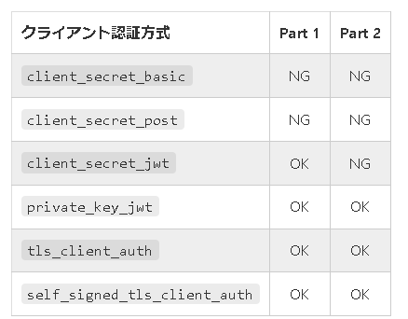
 | Part 2: 5.2.2. Authorization server, 14. | shall authenticate the confidential client using one of the following methods (this overrides FAPI Security Profile 1.0 - Part 1: clause 5.2.2-4): 1. tls_client_auth or self_signed_tls_client_auth as specified in section 2 of MTLS, or 2. private_key_jwt as specified in section 9 of OIDC; | クライアント認証は次のどちらか（これは Part 1 の要求事項を上書き）： 1. tls_client_auth または self_signed_tls_client_auth 2. private_key_jwt | Part 1 と異なり、Part 2 ではクライアント認証方式として client_secret_jwt を使えないので注意してください。
 | Part 2: 5.2.2. Authorization server, 15. | shall require the aud claim in the request object to be, or to be an array containing, the OP's Issuer Identifier URL; | リクエストオブジェクトの aud は、認可サーバーの発行者識別子そのもの、またはそれを含む配列でなければならない。 | この要求事項は最終版で追加されました。クライアントアプリケーションはリクエストオブジェクトに aud クレームを入れなければなりません。ディスカバリードキュメント内の issuer メタデータの値が認可サーバーの発行者識別子となります。（参考：OpenID Connect Discovery 1.0, 3. OpenID Provider Metadata）
 | Part 2: 5.2.2. Authorization server, 16. | shall not support public clients; | Public クライアントをサポートしてはならない。 | この要求事項は最終版で追加されましたが、以前の FAPI バージョンの時点で FAPI 2 の文脈で Public クライアントをサポートすることは論理的に不可能だったと言われています。
 | Part 2: 5.2.2. Authorization server, 17. | shall require the request object to contain an nbf claim that is no longer than 60 minutes in the past; and | リクエストオブジェクトは nbf クレームを含まなければならず、それは 60 分を超える過去をさしていてはいけない。 | 13 番目の規定で nbf クレームが必須であることが示唆されていましたが、この 17 番目の規定でそれが明確に述べられています。
 | Part 2: 5.2.2. Authorization server, 18. | shall require PAR requests, if supported, to use PKCE (RFC7636) with S256 as the code challenge method. | PAR リクエストでは、コードチャレンジメソッドを S256 とする PKCE の使用を要求しなければならない。 | ここで PAR は OAuth 2.0 Pushed Authorization Requests のことです。 FAPI の以前のバージョンでは、Part 2 の分脈において PKCE が要求されるのは「クライアントタイプが PUBLIC の場合のみ」でした。しかしこの要求事項は最終版で「PAR が使用された場合のみ」と変更されました。
 | Part 2: 5.2.2.1. ID Token as detached signature | In addition, if the response_type value code id_token is used, the authorization server. | 加えて、response_type が code id_token の場合、認可サーバーは | Section 5.2.2.1 は ID トークンが Detached Signature として使用された場合の追加要求事項を列挙しています。
 | Part 2: 5.2.2.1. ID Token as detached signature, 1. | shall support OIDC; | OIDC をサポートしなければならない。
 | Part 2: 5.2.2.1. ID Token as detached signature, 2. | shall support signed ID Tokens; | 署名された ID トークンをサポートしなければならない。
 | Part 2: 5.2.2.1. ID Token as detached signature, 3. | should support signed and encrypted ID Tokens; | 署名され、かつ暗号化された ID トークンをサポートすべきである。 | OIDC の観点からは、これらの要求事項は新しいものではありません。定義上、ID トークンは常に署名されています。ID トークンの暗号化サポートは任意です。
 | Part 2: 5.2.2.1. ID Token as detached signature, 4. | shall return ID Token as a detached signature to the authorization response; | Detached Signature として ID トークンを発行しなければならない。 | D トークンを発行しなければならないと書かれていますが、Section 5.2.2.1 の冒頭に書かれている条件により response_type に id_token が含まれているので、必然的に ID トークンが発行されます。そのため、本規定は存在する必要はありません。
 | Part 2: 5.2.2.1. ID Token as detached signature, 5. | shall include state hash, s_hash, in the ID Token to protect the state value if the client supplied a value for state. s_hash may be omitted from the ID Token returned from the Token Endpoint when s_hash is present in the ID Token returned from the Authorization Endpoint; and | ID トークンに s_hash を含めなければならない。ただし、認可エンドポイントから発行された ID トークンに s_hash が含まれていれば、トークンエンドポイントから発行される ID トークンの s_hash は省略可能。 | JARM が使われている場合は、この規定に従う必要はありません。
 | Part 2: 5.2.2.1. ID Token as detached signature, 6. | should not return sensitive PII in the ID Token in the authorization response, but if it needs to, then it should encrypt the ID Token. | 認可レスポンス内の ID トークンに重要な PII を入れるべきではないが、その必要がある場合は ID トークンを暗号化すべき。 | PII は "Personally Identifiable Information" の略で、「個人を特定することが可能な情報」を意味します。 ID トークン暗号化の機能は OIDC Core の時から存在します。ID トークンの暗号化アルゴリズムが非対称型である場合、認可サーバーはクライアントアプリケーションの公開鍵を自身のデータベースで直接管理するか、もしくはクライアントの jwks_uri メタデータが指す場所から JWK Set ドキュメントをフェッチして、そのドキュメントから公開鍵を取り出さなければなりません。 ID トークンを署名する際は、認可サーバーが取り扱わなければならないのはサーバー側の鍵だけです。 一方、ID トークン暗号化をサポートするためには、認可サーバーはクライアント側の鍵も取り扱わなければなりません。
 | Part 2: 5.2.2.2. JARM | In addition, if the response_type value code is used in conjunction with the response_mode value jwt, the authorization server | 加えて、response_type=code が response_mode=jwt と併せて使用された場合、認可サーバーは： | この規定は FAPI 固有の要求事項ではありません。単に、JARM 実装は JARM 仕様が定めているように動作すべきと言っているに過ぎません。 response_type が id_token を含んでいない場合、認可レスポンスは ID トークンを含みません。そのため、ID トークンを Detached Signature として用いることはできません。この場合、認可レスポンスが改ざんされていないことを保証するため、JARM を使わなければなりません。
 | Part 2: 5.2.2.2. JARM, 1. | shall create JWT-secured authorization responses as specified in JARM, Section 4.3. | JARM 仕様 Section 4.3 で示されている通りに JWT で保護された認可レスポンスを生成しなければならない。
 | Part 2: 5.2.3. Confidential client, 1. | shall support MTLS as mechanism for sender-constrained access tokens; | 送信者限定アクセストークンの仕組みとして MTLS をサポートしなければならない。
 | Part 2: 5.2.3. Confidential client, 2. | shall include the request or request_uri parameter as defined in Section 6 of OIDC in the authentication request; | 認証リクエストに request または request_uri を含めなければならない。 | 認可サーバーに対する要求事項にも挙げられているように、request パラメーターもしくは request_uri パラメーターが含まれていなければなりません。OIDC Core は "If one of these parameters is used, the other MUST NOT be used in the same request."（どちらか一方のパラメーターしか使ってはならない）と言っている点には注意してください。
 | Part 2: 5.2.3. Confidential client, 3. | shall ensure the Authorization Server has authenticated the user to an appropriate Level of Assurance for the client's intended purpose; | 適切な LoA でユーザー認証をおこなわなければならない。 | この規定は単に、ユーザー認証を適切に行わなければならないと言っているに過ぎません。過去にこの規定内に含まれていた "by requesting the acr claim as an essential claim"（acr クレームを必須クレームとして要求することにより）という文言は FAPI 最終版で削除されました。
 | Part 2: 5.2.3. Confidential client, 4. | (moved to 5.2.3.1); | (5.2.3.1 に移動)
 | Part 2: 5.2.3. Confidential client, 5. | (withdrawn); | (撤回)
 | Part 2: 5.2.3. Confidential client, 6. | (withdrawn); | (撤回)
 | Part 2: 5.2.3. Confidential client, 7. | (moved to 5.2.3.1); | (5.2.3.1 に移動)
 | Part 2: 5.2.3. Confidential client, 8. | shall send all parameters inside the authorization request's signed request object | リクエストオブジェクト内に全てのパラメーターを入れること。 | リクエストオブジェクトに全てのパラメーターを入れるのであれば、request もしくは request_uri パラメーターが一つあれば十分です。しかし、OAuth 2.0 / OIDC Core で必須とされているパラメーター（例えば client_id や response_type）を省略してしまうと、そのリクエストは OAuth 2.0 / OIDC Core 準拠ではなくなってしまいます。そのため、OAuth 2.0 / OIDC Core で必須とされているパラメーターは、リクエストオブジェクト内に既に入れていたとしても、リクエストオブジェクト外部にも重複して置かなければなりません。 FAPI 最終版では、"if not using PAR"（PAR が使われていなければ）という条件を追加しました。これは、逆に言うと、PAR が使われていればリクエストパラメーター群は OAuth 2.0 / OIDC に準拠する必要はないということを示唆しています。この非互換性は JWT Secured Authorization Request (JAR) から来ています。詳細は『JAR (JWT Secured Authorization Request) に関する実装者の覚書』をご参照ください。
 | Part 2: 5.2.3. Confidential client, 9. | shall additionally send duplicates of the response_type, client_id, and scope parameters/values using the OAuth 2.0 request syntax as required by Section 6.1 of the OpenID Connect specification if not using PAR; | PAR が使われていなければ、OAuth 仕様に適合するように、response_type、client_id、scope を重複して送らなければならない。
 | Part 2: 5.2.3. Confidential client, 10. | shall send the aud claim in the request object as the OP's Issuer Identifier URL; | リクエストオブジェクトに aud クレームが必須。値は認可サーバーの発行者識別子。 | 上記二つの規定については、同様のものが Section 5.2.2 にもあります。
 | Part 2: 5.2.3. Confidential client, 11. | shall send the exp claim in the request object that has a lifetime of no longer than 60 minutes; | リクエストオブジェクトに exp クレームが必須。リクエストオブジェクトの生存期間は 60 分を超えてはならない。
 | Part 2: 5.2.3. Confidential client, 12. | (moved to 5.2.3.1); | (5.2.3.1 へ移動)
 | Part 2: 5.2.3. Confidential client, 13. | (moved to 5.2.3.1); | (5.2.3.1 へ移動)
 | Part 2: 5.2.3. Confidential client, 14. | shall send a nbf claim in the request object; | リクエストオブジェクトに nbf クレームが必須。 | この規定についても Section 5.2.2 に同じものがあります。
 | Part 2: 5.2.3. Confidential client, 15. | shall use RFC7636 with S256 as the code challenge method if using PAR; and | PAR を使用している場合、コードチャレンジメソッドを S256 とし、RFC 7636 を使わなければならない。 | つまり、PAR を使用している場合、認可リクエストは code_challenge_method=S256 を含まなければなりません。
 | Part 2: 5.2.3. Confidential client, 16. | shall additionally send a duplicate of the client_id parameter/value using the OAuth 2.0 request syntax to the authorization endpoint, as required by Section 5 of JAR, if using PAR. | PAR を使用している場合、JAR の Section 5 に従い、client_id を重複して送らなければならない。 | PAR 仕様は、リクエストオブジェクトを JAR の規則に則って処理することを要求しています。JAR 仕様は response_type を任意パラメーター扱いにすることにしましたが、client_id は必須のままとしています。詳細は『JAR (JWT Secured Authorization Request) に関する実装者の覚書』をご参照ください。
 | Part 2: 5.2.3.1. ID Token as detached signature | In addition, if the response_type value code id_token is used, the client | 加えて、response_type が code id_token であれば、クライアントは： | Section 5.2.3.1 は、ID トークンを Detached Signature として使用する際のクライアントに対する要求事項を列挙しています。
 | Part 2: 5.2.3.1. ID Token as detached signature, 1. | shall include the value openid into the scope parameter in order to activate OIDC support; | scope パラメーターに openid を含めなければならない。 | これは FAPI 固有の要求事項ではありません。OIDC Core は、OIDC リクエストは scope パラメーターに openid を含まなければならないと定めています。詳細については、OIDC Core の Section 3.1.2.1 に書かれている scope パラメーターの説明を参照してください。
 | Part 2: 5.2.3.1. ID Token as detached signature, 2. | shall require JWS signed ID Token be returned from endpoints; | 各エンドポイントから署名された ID トークンを返さなければならない | OIDC の観点からは何も新しいことはありません。定義上、ID トークンは常に署名されます。また、response_type が code id_token で scope が openid を含む場合、認可エンドポイントとトークンエンドポイントの双方とも ID トークンを返します。これらのエンドポイント群から何が返されるかについては、『OpenID Connect 全フロー解説』をご参照ください。
 | Part 2: 5.2.3.1. ID Token as detached signature, 3. | shall verify that the authorization response was not tampered using ID Token as the detached signature; | ID トークンを Detached Signature として使用し、認可レスポンスが改ざんされていないことを検証しなければならない。 | つまり、クライアントアプリケーションは、ID トークン外にあるレスポンスパラメーター群のハッシュ値を計算し、それらを ID トークン内のハッシュ値群と比較しなければなりません。
 | Part 2: 5.2.3.1. ID Token as detached signature, 4. | shall verify that s_hash value is equal to the value calculated from the state value in the authorization response in addition to all the requirements in 3.3.2.12 of OIDC; and NOTE: This enables the client to verify that the authorization response was not tampered with, using the ID Token as a detached signature. | state を元に計算した値と s_hash の値が一致することを検証しなければならない。 | この規定では state と s_hash の組について特別に言及していますが、他にもパラメーターとハッシュ値の組み合わせがあることは既出の通りです。
 | Part 2: 5.2.3.1. ID Token as detached signature, 5. | shall support both signed and signed & encrypted ID Tokens. | 署名された ID トークンおよび、署名・暗号化された ID トークンの双方をサポートしなければならない。 | 定義上、ID トークンは常に署名されます。ID トークンが暗号化される場合、署名と暗号化の順番は、「署名してから暗号化」です。結果として、暗号化された ID トークンは下図が示すような「Nested JWT」になります。 ID トークンの構造の詳細については、『IDトークンが分かれば OpenID Connect が分かる』をご参照ください。
 | Part 2: 5.2.3.2. JARM | In addition, if the response_type value code is used in conjunction with the response_mode value jwt, the client | 加えて、response_type=code が response_mode=jwt と併せて使用された場合、クライアントは： | 検証手順の詳細については JARM の Section 4.4. Processing rules を参照してください。
 | Part 2: 5.2.3.2. JARM, 1. | shall verify the authorization responses as specified in JARM, Section 4.4. | JARM 仕様で定められている通りに認可レスポンスを検証しなければならない。
 | Part 2: 5.2.4. | (withdrawn) | (撤回)
 | Part 2: 5.2.5. | (withdrawn) | (撤回)
 | Part 2: 6.2.1. Protected resource provisions, 1. | shall support the provisions specified in clause 6.2.1 Financial-grade API Security Profile 1.0 - Part 1: Baseline; and | Part 1 の 6.2.1 の規定群をサポートしなければならない。 | 簡単に言うと、Part 2 の Section 6 は、保護リソースエンドポイントとクライアントアプリケーションが証明書に紐付くアクセストークンを使うこと、および、Part 1 の規定群に従うことを要求しています。
 | Part 2: 6.2.1. Protected resource provisions, 2. | shall adhere to the requirements in MTLS. | MTLS の要求事項に従わなければならない。
 | Part 2: 6.2.2. Client provisions | The client supporting this document shall support the provisions specified in clause 6.2.2 of Financial-grade API Security Profile 1.0 - Part 1: Baseline. | Part 1 の 6.2.2 の規定群をサポートしなければならない。
 | Part 2: 7. (Withdrawn) | (撤回)
 | セキュリティー上の考慮事項
 | 8.1 |  | 本仕様は RFC 6749 の Section 10 および RFC 6819 にあるセキュリティー上の考慮事項を参照する。
 | 8.2 |  | 保護リソースエンドポイントは証明書に紐付くアクセストークンのみを受け入れること。
 | 8.3.1 |  | クライアントは認可サーバー毎に異なるリダイレクト URI を用いるべきである。
 | 8.3.2 |  | 攻撃者により偽のトークンエンドポイントを信じこまされると、認可コードとクライアントシークレットを攻撃者に渡してしまう。
 | 8.3.3 |  | IdP mix-up 攻撃への対策としてハイブリッドフローを用いることができる。
 | 8.3.4 |  | (削除)
 | 8.3.5 |  | FAPI Part 2 では、アクセストークンは X.509 証明書に紐付くので、対応する証明書がなければ、盗まれても利用できない。
 | 8.4.1 |  | RFC 6749 では認可リクエスト・レスポンスの完全性（integrity）は保証しない。
 | 8.4.2 |  | リクエストオブジェクトを利用することで、認可リクエストの改竄を防ぐことができる。
 | 8.4.3 |  | ハイブリッドフローまたは JARM を利用することで、認可レスポンスの改竄を防ぐことができる。
 | 8.5 |  | TLS 1.2 で用いる暗号スイートに制限がかかる
 | 8.6 |  | JWS の署名アルゴリズムとして許されるのは PS256 と ES256 のみ。
 | 8.6.1 |  | 暗号アルゴリズム RSA1_5 は使用禁止。 | 暗号アルゴリズムに関するこの規定は FAPI 最終版で追加されました。FAPI Part 2 では RSA1_5 の使用が禁じられます。このアルゴリズム識別子は RFC 7518 の 4.1. "alg" (Algorithm) Header Parameter Values for JWE で定義されていて、RSAES-PKCS1-v1_5 を表しています。
 | 8.7 |  | 認定を受けた FAPI 実装を使用すること。
 | 8.8 |  | アクセストークン無しで特権アクションを許可してはならない。
 | 8.9 |  | 署名検証用の鍵は jwks_uri/jwks クライアントメタデータ（RFC 7591）や jwks_uri サーバーメタデータ（RFC 8414）を介してアクセス可能でなければならない。
 | 8.1 |  | 同じ鍵を共有するクライアントの一つでもその防御が突破されると、全てのクライアントの防御が突破される結果となる。
 | 8.11 |  | JWK Set は同じ kid を持つ鍵を複数含むべきではないが、その場合でも、鍵の他の属性を利用して鍵を絞り込んでもよい。

LoA
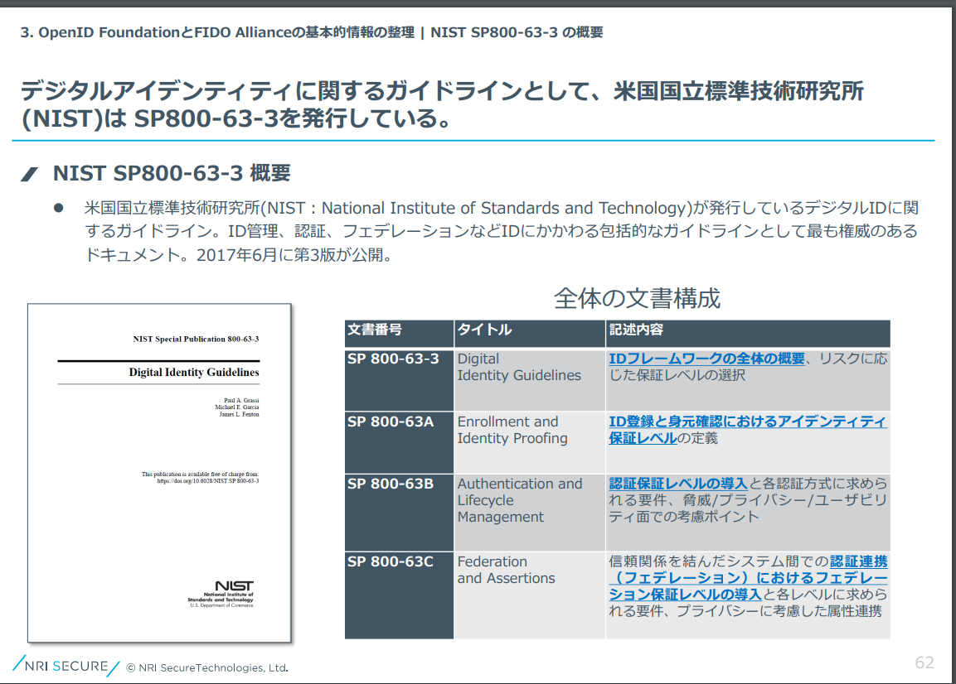
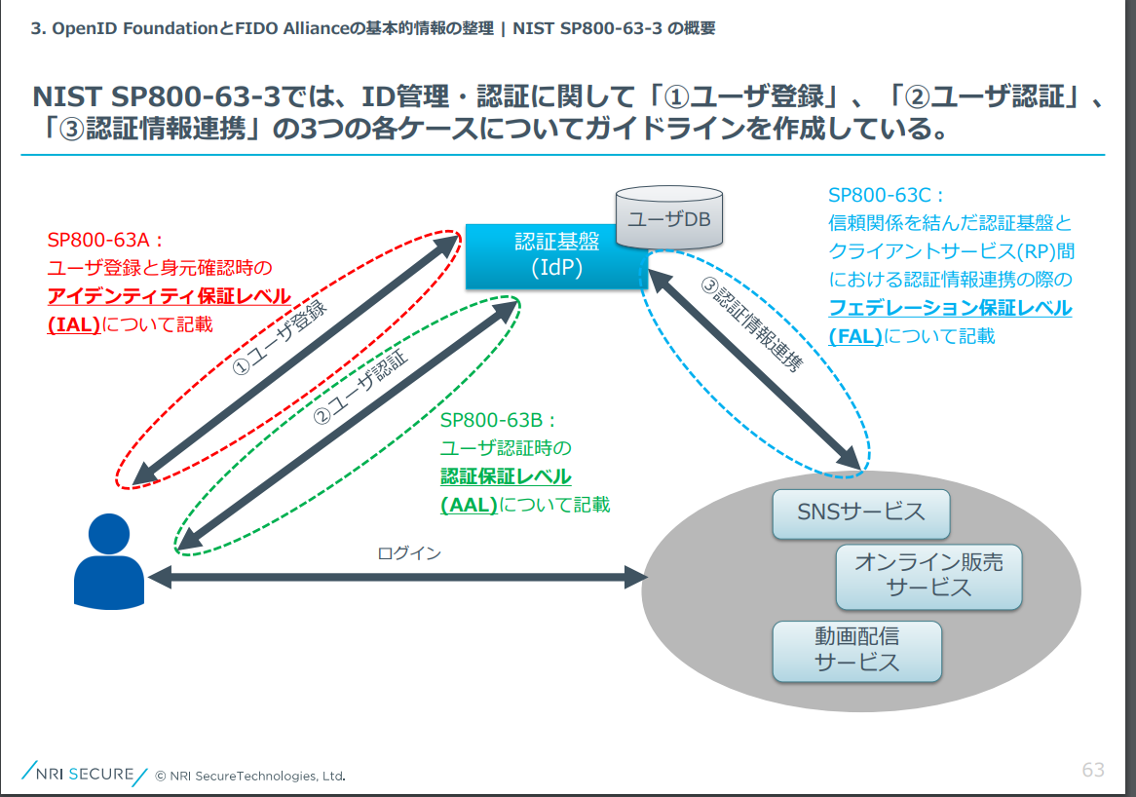
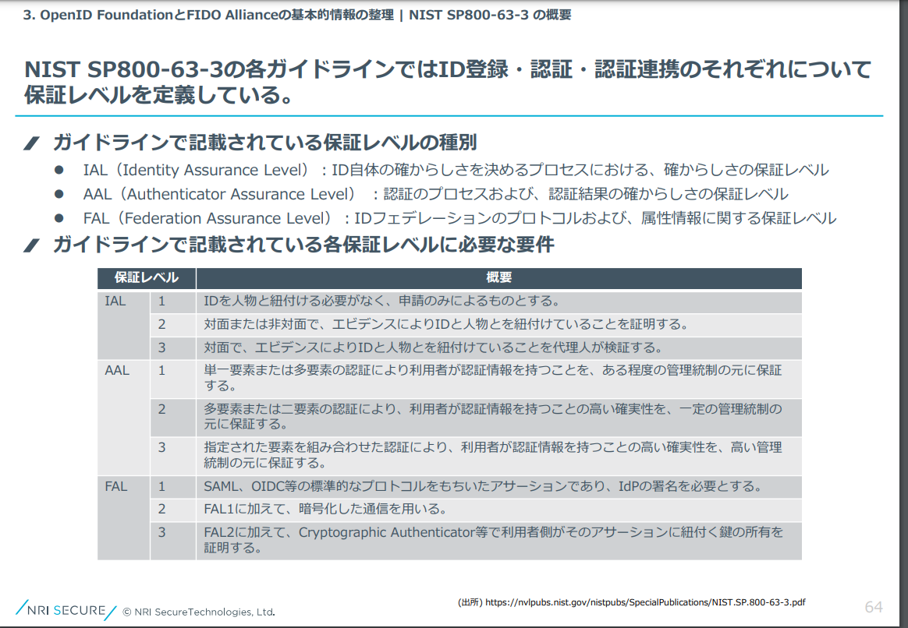
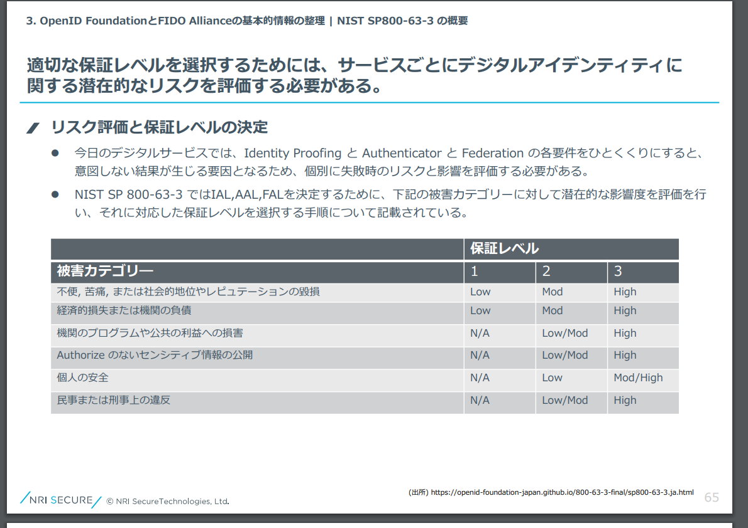
https://tech.bitbank.cc/20201211/

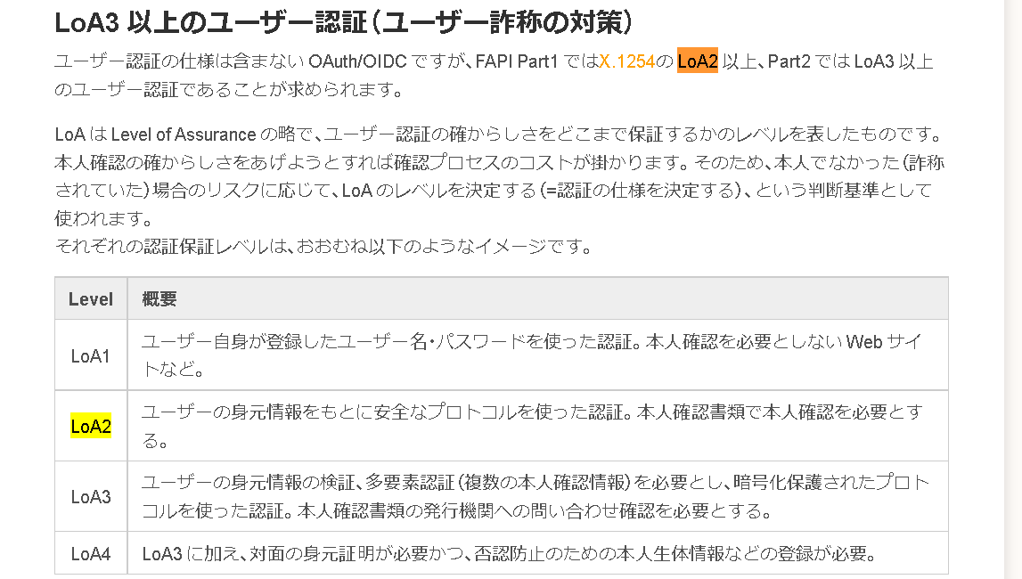

X.1254 (09/12)では、Loa1-4が明示されているが、
最新のX.1254 (09/20)では記述が無い。
 | https://www.itu.int/rec/T-REC-X.1254

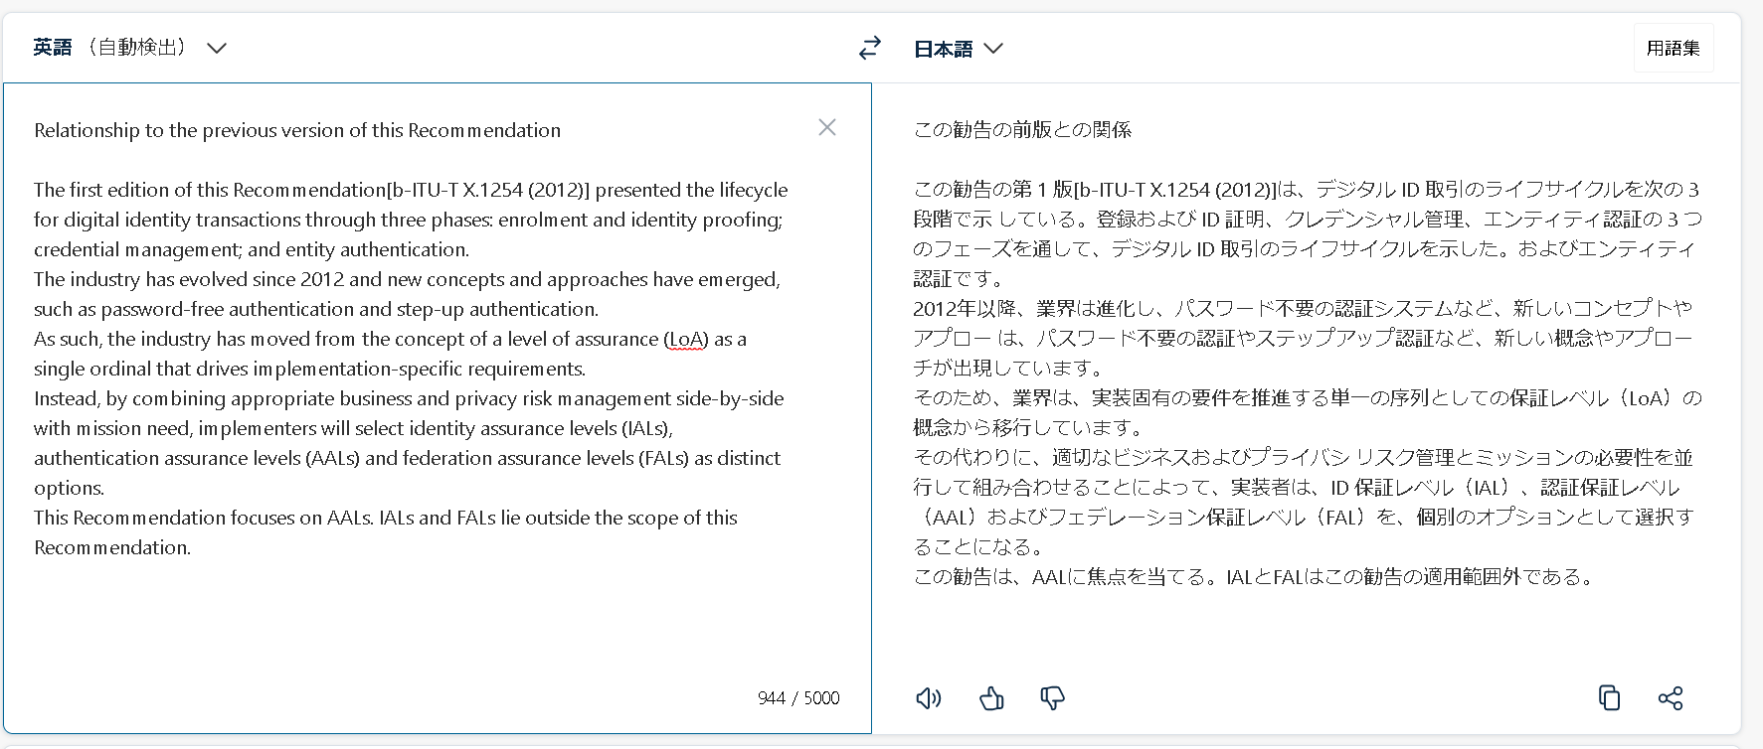

Rec. ITU-T X.1254 (09/2020) ⅴ

https://www.mhlw.go.jp/content/12600000/000689498.pdf

